28-02-19
 | 1 | 2 | 3
C- H2O no irradiado | 1.405
10,00 | 8.658
20,00 | 11.868
30,00 | 11.719
40,00 | 11.766
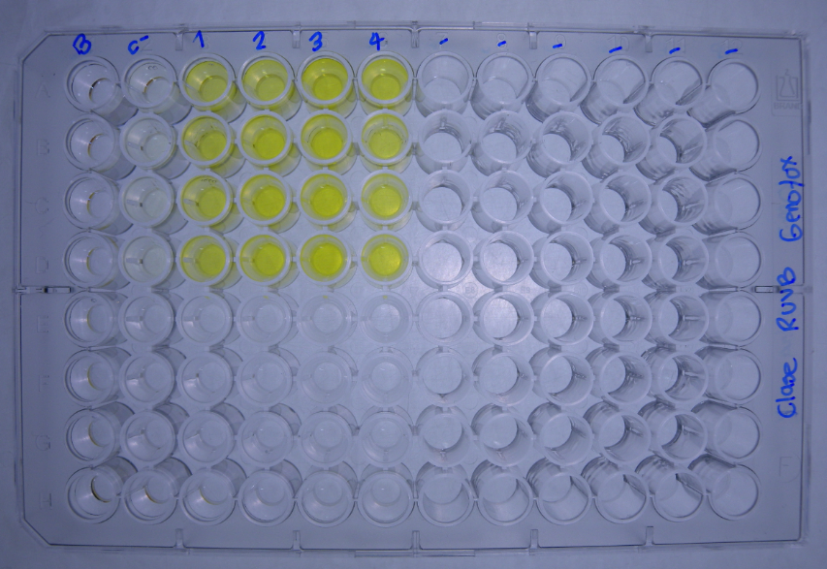
DATOS GENOTOXICIDAD (Radiacion UVB) |  |  | Dosis de radiacion J/m2
 |  | C- H2O no irradiado | 10.00 | 20.00 | 30.00 | 40.00 |  |  |  | No radiacion | 10.00 | 20.00 | 30.00 | 40.00
Bgal | 2017-04-06 | 0.0761 | 0.2904 | 0.4656 | 0.4586 | 0.4406 |  | U.E. Bgal | 2017-04-06 | 1.902 | 7.259 | 11.639 | 11.464 | 11.014
 |  | 0.0437 | 0.4041 | 0.4663 | 0.4101 | 0.4881 |  |  |  | 1.092 | 10.102 | 11.657 | 10.252 | 12.202
 |  | 0.0510 | 0.3542 | 0.5004 | 0.4674 | 0.4663 |  |  |  | 1.274 | 8.854 | 12.509 | 11.684 | 11.657
 |  | 0.0541 | 0.3367 | 0.4667 | 0.5391 | 0.4877 |  |  |  | 1.352 | 8.417 | 11.667 | 13.477 | 12.192
FA |  | 0.0243 | 0.0469 | 0.0162 | 0.0564 | 0.0128 |  | U.E Bgal media |  | 1.405 | 8.658 | 11.868 | 11.719 | 11.766
 |  | 0.0126 | 0.0436 | 0.0236 | 0.0383 | 0.0079 |  | D.E |  | 0.349 | 1.174 | 0.428 | 1.330 | 0.562
 |  | 0.0144 | 0.0541 | 0.0165 | 0.0181 | 0.0089 |  | E.E |  | 0.342 | 1.151 | 0.419 | 1.304 | 0.551
 |  | 0.0164 | 0.0300 | 0.0576 | 0.0103 | 0.0146
Bgal media |  | 0.056 | 0.346 | 0.475 | 0.469 | 0.471 |  |  |  | No radiacion | 10.00 | 20.00 | 30.00 | 40.00
D.E |  | 0.014 | 0.047 | 0.017 | 0.053 | 0.022 |  | U.E. FA | 2017-04-06 | 0.608 | 1.173 | 0.406 | 1.411 | 0.321
E.E |  | 0.014 | 0.046 | 0.017 | 0.052 | 0.022 |  |  |  | 0.316 | 1.091 | 0.591 | 0.958 | 0.198
Pasa media |  | 0.017 | 0.044 | 0.028 | 0.031 | 0.011 |  |  |  | 0.361 | 1.353 | 0.413 | 0.453 | 0.223
D.E |  | 0.005 | 0.010 | 0.020 | 0.021 | 0.003 |  |  |  | 0.411 | 0.751 | 1.441 | 0.258 | 0.366
E.E |  | 0.005 | 0.010 | 0.019 | 0.020 | 0.003 |  | U.E.Pasa media |  | 0.424 | 1.092 | 0.713 | 0.770 | 0.277
U.E. Bgal | 2017-04-06 | 1.902 | 7.259 | 11.639 | 11.464 | 11.014 |  | D.E |  | 0.129 | 0.253 | 0.493 | 0.519 | 0.079
 |  | 1.092 | 10.102 | 11.657 | 10.252 | 12.202 |  | E.E |  | 0.126 | 0.247 | 0.483 | 0.509 | 0.078
 |  | 1.274 | 8.854 | 12.509 | 11.684 | 11.657 |  |  |  |  |  |  |  |  |  |  | No radiacion | 10.00 | 20.00 | 30.00 | 40.00
 |  | 1.352 | 8.417 | 11.667 | 13.477 | 12.192 |  |  |  | No radiacion | 10.00 | 20.00 | 30.00 | 40.00 |  | U.E. FA |  | 193 | 67 | 232 | 53
U.E. FA |  | 0.608 | 1.173 | 0.406 | 1.411 | 0.321 |  | I | 16/2/2016 | 0.9 | 1.8 | 8.6 | 2.4 | 10.2 |  |  |  | 346 | 187 | 304 | 63
 |  | 0.316 | 1.091 | 0.591 | 0.958 | 0.198 |  |  |  | 1.0 | 2.8 | 5.9 | 3.2 | 18.4 |  |  |  | 375 | 115 | 126 | 62
 |  | 0.361 | 1.353 | 0.413 | 0.453 | 0.223 |  |  |  | 1.1 | 2.0 | 9.0 | 7.7 | 15.6 |  |  |  | 183 | 351 | 63 | NA
 |  | 0.411 | 0.751 | 1.441 | 0.258 | 0.366 |  |  |  | 1.0 | 3.3 | 2.4 | 15.6 | 9.9 |  | U.E.Pasa media |  | 274 | 180 | 181 | 59
U.E Bgal media |  | 1.405 | 8.658 | 11.868 | 11.719 | 11.766 |  | I |  | 1.0 | 2.5 | 6.5 | 7.2 | 13.5 |  | D.E |  | 100 | 124 | 107 | 6
D.E |  | 0.349 | 1.174 | 0.428 | 1.330 | 0.562 |  | D.E |  | 0.1 | 0.7 | 3.0 | 6.0 | 4.1 |  | E.E |  | 98 | 122 | 105 | 5
E.E |  | 0.342 | 1.151 | 0.419 | 1.304 | 0.551 |  | E.E |  | 0.1 | 0.7 | 3.0 | 5.9 | 4.1
 | 1 | 2 | 3
C- H2O no irradiado | 0.424
10,00 | 1.092
20,00 | 0.713
30,00 | 0.770
40,00 | 0.277
U.E.Pasa media |  | 0.424 | 1.092 | 0.713 | 0.770 | 0.277
D.E |  | 0.129 | 0.253 | 0.493 | 0.519 | 0.079
E.E |  | 0.126 | 0.247 | 0.483 | 0.509 | 0.078
R | 2017-04-06 | 3.1 | 6.2 | 28.7 | 8.1 | 34.4
 |  | 3.5 | 9.3 | 19.7 | 10.7 | 61.6
 |  | 3.5 | 6.5 | 30.3 | 25.8 | 52.2
 |  | 3.3 | 11.2 | 8.1 | 52.2 | 33.3
R |  | 3.4 | 8.3 | 21.7 | 24.2 | 45.4
D.E |  | 0.2 | 2.4 | 10.2 | 20.2 | 13.9
E.E |  | 0.2 | 2.3 | 10.0 | 19.8 | 13.6
I | 2017-04-06 | 0.9 | 1.8 | 8.6 | 2.4 | 10.2
 |  | 1.0 | 2.8 | 5.9 | 3.2 | 18.4
 |  | 1.1 | 2.0 | 9.0 | 7.7 | 15.6
 |  | 1.0 | 3.3 | 2.4 | 15.6 | 9.9
I |  | 1.0 | 2.5 | 6.5 | 7.2 | 13.5
D.E |  | 0.1 | 0.7 | 3.0 | 6.0 | 4.1
E.E |  | 0.1 | 0.7 | 3.0 | 5.9 | 4.1

 | 1 | 2 | 3
C- H2O no irradiado | 1.0
10,00 | 2.5
20,00 | 6.5
30,00 | 7.2
40,00 | 13.5

 |  |  |  |  |  |  | Tratamiento | U.BG | U.FA | FISOS |  | Prueba de Normalidad y Homocedasticidad
 |  |  |  |  |  |  | No radiacion | 1.405 | 0.424 | 1.0
 |  |  |  |  |  |  | 10.00 | 8.658 | 1.092 | 2.5 |  | No radiacion
 |  |  |  |  |  |  | 20.00 | 11.868 | 0.713 | 6.5 |  | 10.00
 |  |  |  |  |  |  | 30.00 | 11.719 | 0.770 | 7.2 |  | 20.00
 |  |  |  |  |  |  | 40.00 | 11.766 | 0.277 | 13.5 |  | 30.00
 |  |  |  |  |  |  |  |  |  |  |  | 40.00
 |  |  |  |  |  |  |  |  |  |  |  |  | U.BG | U.FA | FISOS
 |  |  |  |  |  |  |  |  |  |  |  | p_Levene

